List1
Schválený rozpočet městem zřízené příspěvkové organizace na rok 2022

Název organizace: | Městská knihovna Děčín, příspěvková organizace

 |  |  | v tis. Kč
 | Schválený rozpočet | Očekávaná skutečnost | Návrh rozpočtu
 | na rok 2021 | k 31. 12. 2021 | na rok 2022
příspěvek zřizovatele | 20500 | 20500 | 20960

 |  |  | v tis. Kč
Ukazatel | Schválený rozpočet | Očekávaná skutečnost | Návrh rozpočtu
 | na rok 2021 | k 31. 12. 2021 | na rok 2022
účet/náklady (ZU) | 24,851 | 24,461 | 25,134
501 - materiál | 2,767 | 2,704 | 2,749
502 - energie | 1,236 | 1,115 | 1,307
504 - prodané zboží | 4 | 1 | 0
511 - údržba | 125 | 222 | 200
512 - cestovné | 24 | 4 | 10
513 - náklady na reprezentaci | 10 | 1 | 20
518 - služby | 2,447 | 2,322 | 2,270
521 - mzdové nákl. | 12,950 | 12,617 | 13,174
524 - soc.pojištění | 4,227 | 4,170 | 4,295
525 - jiné soc. pojištění | 0 | 0 | 0
527 - zák.soc.náklady | 594 | 564 | 601
528 - ostatní soc.náklady | 6 | 6 | 6
548 - ostatní provozní náklady | 20 | 20 | 0
549 - ost. náklady | 122 | 132 | 143
551 - odpisy | 273 | 273 | 273
558 - náklady z DHM | 10 | 290 | 50
569 - ostatní finanční náklady | 36 | 20 | 36
účet/výnosy (ZU) | 24,851 | 24,298 | 25,134
601 - tržby z prodeje služeb | 1,000 | 630 | 845
602 - služby | 545 | 300 | 480
603 - výnosy z pronájmu | 30 | 13 | 33
672 - rozpouštění dotace | 62 | 62 | 62
648 - zúčt.fondů | 0 | 0 | 0
649 - ost. Výnosy | 0 | 0 | 0
672 - dotace celkem | 23,214 | 23,293 | 23,714
z toho: příspěvek zřizovatele | 20,500 | 20,500 | 20,960
Hospodářský výsledek | 0 | -163 | 0

Dne: 9.12.2021
Zpracoval: Johanová Martina
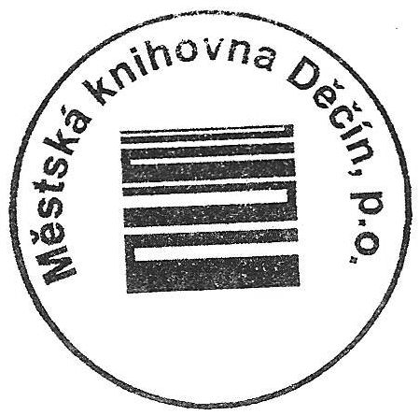

ZU = závazný ukazatel

